Lista RF
Requerimientos Funcionales

Autenticación (RF1)

El sistema permitirá que los usuarios inicien una sesión personal con usuario y contraseña únicos.

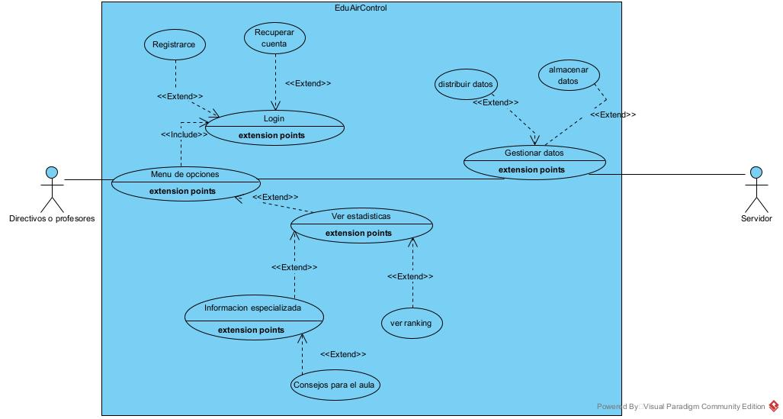
Registro (RF1.1)

En caso de no contar con datos de ingreso, el sistema permitirá al usuario realizar su registro en la aplicación.

Validación de datos (RF1.2)

El sistema deberá validar cuentas de Gmail y Facebook en el caso de las personas que prefieran ese método de acceso.

Home / Panel principal (RF2)

El sistema conducirá a los usuarios a un panel principal luego de iniciar sesión, para navegar entre aulas y variables ambientales.

Exposición de aulas (RF2.1)

El sistema permitirá la visualización y selección de aulas registradas, presentadas según ubicación o configuración preferida.

Exposición de variables (RF2.2)

El sistema mostrará las variables ambientales disponibles por aula, como temperatura, CO₂, humedad y ruido.

Exposición de ranking (RF2.3)

.El sistema mostrará un listado de aulas con las mejores variables y se podrán filtrar por tipo de variable

Barra de búsqueda (RF3)

Los usuarios podrán buscar aulas o variables específicas usando una barra de texto predictiva.

Filtrado de información (RF3.1)

Los resultados podrán filtrarse según criterios como ubicación, estado de calidad ambiental o histórico de datos.

Navegación en aula (RF4)

Permitirá conocer los detalles del aula seleccionada: ubicación, sensores instalados, alertas, datos históricos, etc.

Calificación de aula (RF4.1)

Los usuarios podrán calificar el confort del aula en relación con las condiciones ambientales registradas.

Entrada a variable (RF4.2)

El usuario podrá visualizar el detalle de una variable ambiental monitoreada en un aula específica.4

Calificación de variable (RF4.2.1)

Los usuarios podrán valorar la fiabilidad y utilidad de cada variable monitoreada.

Perfil de usuario (RF5)

El sistema permitirá al usuario gestionar sus datos personales, notificaciones, aulas favoritas y configuración general.

Gestión de cuenta (RF5.1)

Los usuarios podrán modificar su perfil previa autenticación segura.

Gestión de notificaciones (RF5.2)

Los usuarios podrán consultar interacciones como alertas, recomendaciones o cambios en sus aulas monitoreadas.

Gestión de favoritos (RF5.3)

Los usuarios podrán marcar aulas o variables como favoritas para seguimiento constante.

Gestión de aulas (RF5.4)

Los administradores podrán visualizar y editar los datos de sus aulas registradas.

Actualización de la información (RF5.4.1)

Permitirá modificar los detalles del aula como ubicación, sensores activos, horario de monitoreo, etc.

Gestión de variables (RF5.4.1.1)

Permitirá actualizar la configuración de sensores, umbrales críticos y datos históricos por variable.

Registro de aula (RF5.4.2)

Permitirá agregar una nueva aula al sistema, asignándole sensores y configuraciones básicas.

RF1
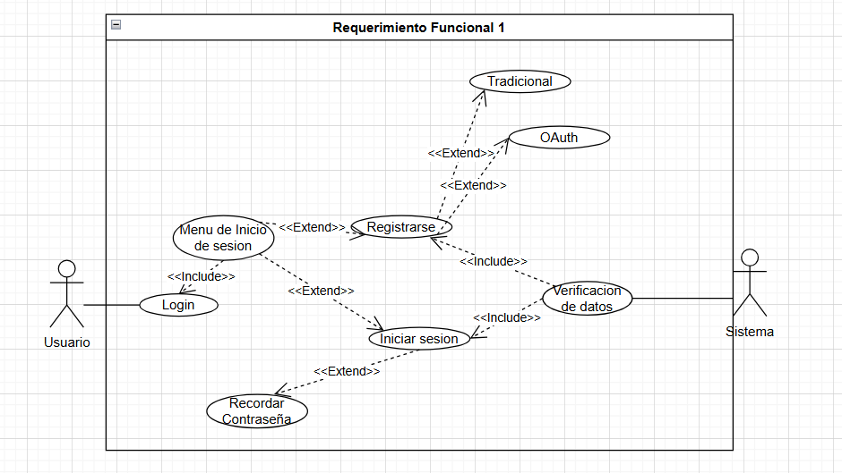
Autentificacion (RF1)
Paso | Actor | Descripcion
1 | Usuario | El usuario entro al menu de login para escoger como ingresar | En este diagrama de fluj podemos ver como el usuario al interacctuar con el login tiene dos opciones que es registrarse o iniciar sesion donde en iniciar sesion podra recordar la contraseña en caso de que recuerde y en registrarse tiene opciones OAuth y tradicional y por ultimo se validan los datos para ingresar a la pagina
2 | Usuario | El usuario decide Registrarse y escoge uno de los dos metodos de registro
2 | Sistema | Verifica que los datos añadidos si son funcionales para el registro

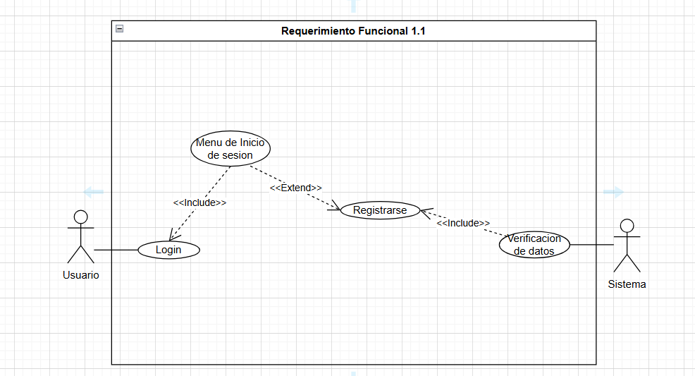

 |  |  | Aca podemos ver mas a detale como funciona el registrarce que pasa directamente a la verificacion de los datos para ingresar al index

Registro(RF1.1)
Paso | Actor | Descripcion
1 | Usuario | El usuario entro al menu de login para escoger como ingresar
2 | Usuario | El usuario decide Registrarse y escoge uno de los dos metodos de registro
2 | Sistema | Verifica que los datos añadidos si son funcionales para el registro

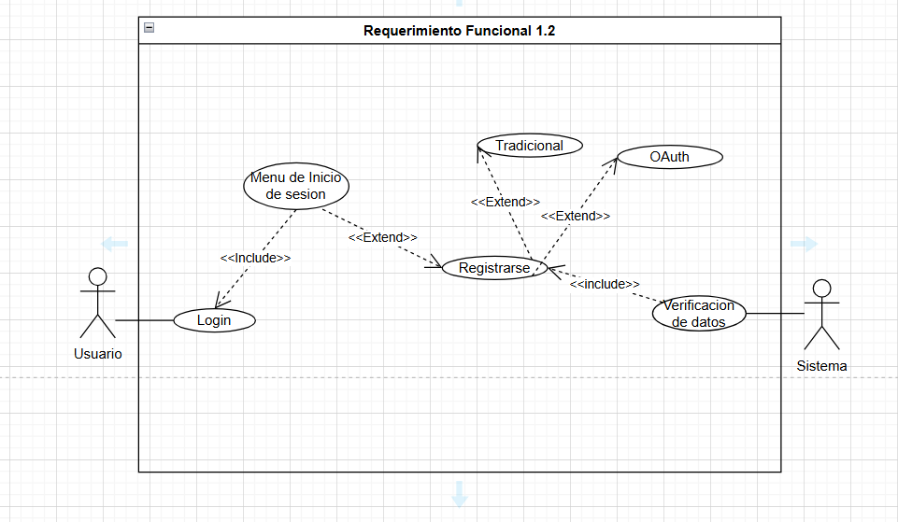

 |  |  | Aca podemos ver las dos opciones funcionales que son registrarse en tradicional y usando OAuth y luego la verificacion de datos
Validacion de datos(RF1.2)
Paso | Actor | Descripcion
1 | Usuario | El usuario entro al menu de login para escoger como ingresar
2 | Usuario | El usuario decide Registrarse y escoge uno de los dos metodos de registro
2 | Sistema | Verifica que los datos añadidos si son funcionales para el registro

RF2
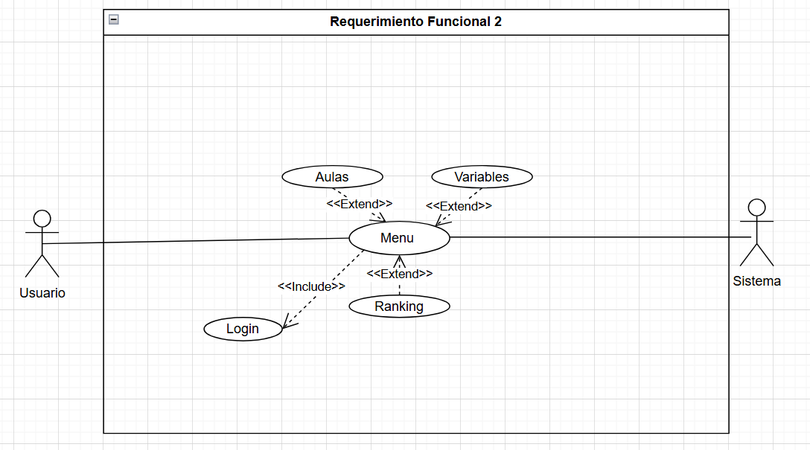
Home/panel principal(RF2)
Paso | Actor | Descripcion | Aca podemos ver lo que pasa despues del login donde nos manda al index o menu donde nos podemos dirigir a ver las aulas, ranking o la revision de aulas por variables
1 | Usuario | El usuario entro al menu donde vera las diferentes opciones para ingresar
2 | Sistema | El sistema le mostrara en listas lo que halla escogido

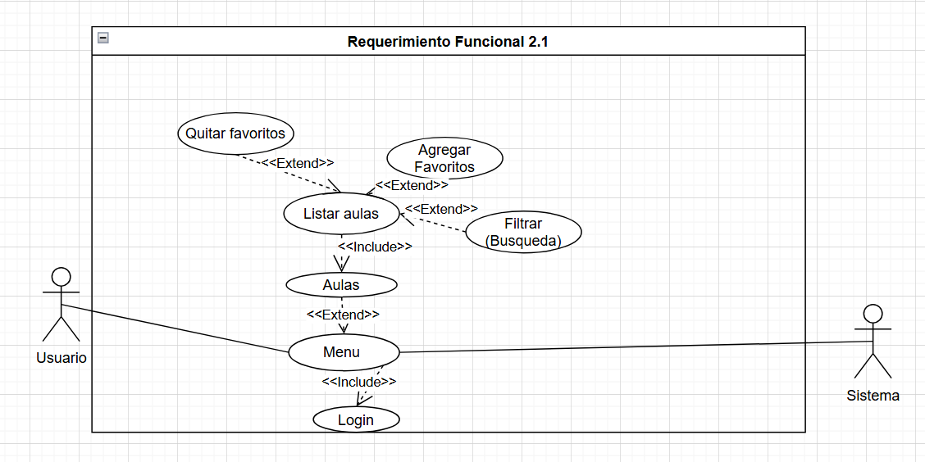
Exposicion de aulas(RF2.1) |  |  | Aca vemos la interaccion de el usuario con el sistema al ingresar a ver las aulas donde le va a aparecer una lista el podra filtrar aulas de esa lista, agregar aulas en favoritos y quitar de favoritos.
Paso | Actor | Descripcion
1 | Usuario | El usuario ve en el menu la parte de el listado de las aulas
2 | Sistema | El sistema le mostrara el listado basico de aulas
3 | Usuario | El usuario tendra opciones para especificar cuales son sus aulas favoritas
4 | Sistema | El sistema registrara las aulas que el usuario marque como favoritas
5 | Usuario | El usuario podra colocar filtros para buscar las aulas que desee
6 | Sistema | El sistema le mostrara como el usuario pida el listado de aulas

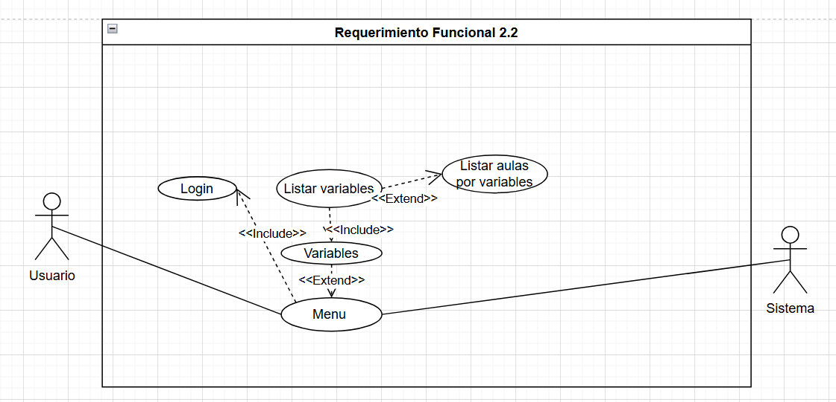
 |  |  | Aca vemos que podemos listar las aulas por la variable que deseemos
Exposicion de variables(RF2.2)
Paso | Actor | Descripcion
1 | Usuario | El usuario entrara al menu de variables donde podra especificar que tipo de variable quiere ver
2 | Sistema | El sistema le mostrara y listara las variables pedidas
3 | Usuario | El usuario tendra la opcion de buscar aulas con las variables que pida

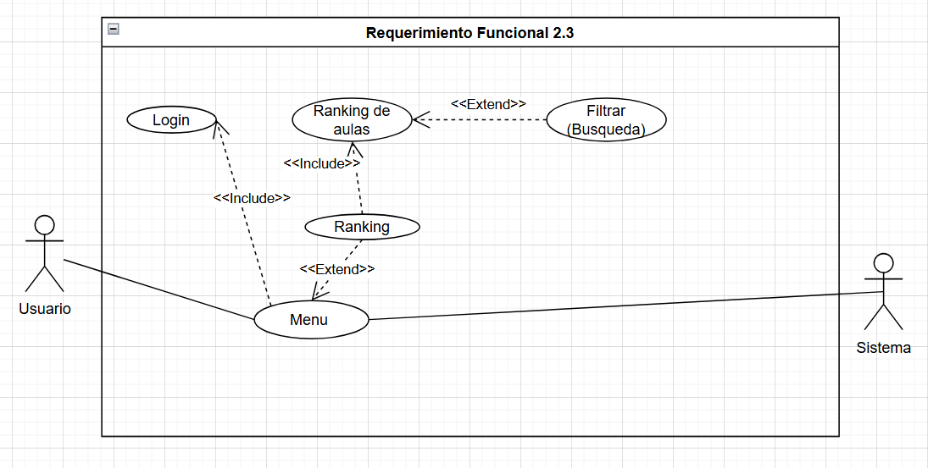

Exposicion de ranking(RF2.3) |  |  | Aca podemos ver que se puede ingregar al ranking y ademas podra ver un ranking filtrado(el mejor en ruido, el mejor en temperatura etc)
Paso | Actor | Descripcion
1 | Usuario | El usuario entrara a ver el listado de ranking de las aulas
2 | Sistema | El sistema le mostrara los rankig poniendo de primero las aulas con las mejores variables
3 | Usuario | El usuario podra filtrar el ranking(la mejor aula en ruido ...)
4 | Sistema | El sistema mostrara el ranking con los filtros pedidos por el usuario

RF3
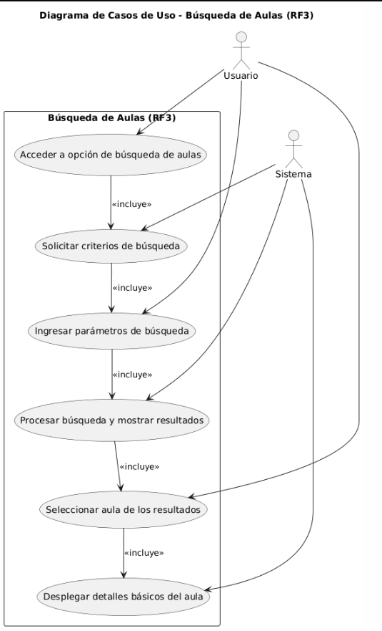

Búsqueda de aulas (RF3)
Paso | Actor | Descripción
1 | Usuario | El usuario accede a la opción de búsqueda de aulas dentro del sistema. | Permite al usuario localizar aulas dentro del sistema mediante criterios como tipo, capacidad o disponibilidad. El sistema procesa los parámetros ingresados, muestra los resultados y despliega los detalles del aula seleccionada.
2 | Sistema | El sistema solicita al usuario los criterios de búsqueda (nombre, ubicación, disponibilidad, etc.).
3 | Usuario | El usuario ingresa los parámetros de búsqueda según sus necesidades.
4 | Sistema | El sistema procesa la solicitud y muestra los resultados coincidentes.
5 | Usuario | El usuario selecciona un aula de los resultados para ver más información.
6 | Sistema | El sistema despliega los detalles básicos del aula seleccionada.

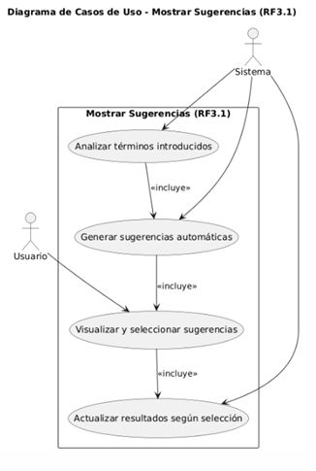

Mostrar sugerencias (RF3.1)
Paso | Actor | Descripción | permite al sistema analizar los términos que el usuario introduce en el campo de búsqueda y generar sugerencias automáticas relacionadas. El usuario puede visualizar y seleccionar una de esas sugerencias, tras lo cual el sistema actualiza los resultados según la opción elegida.
1 | Sistema | El sistema analiza los términos introducidos por el usuario.
2 | Sistema | El sistema genera sugerencias automáticas basadas en coincidencias parciales o búsquedas recientes.
3 | Usuario | El usuario visualiza las sugerencias y puede seleccionar una para completar su búsqueda.
4 | Sistema | El sistema actualiza los resultados según la sugerencia elegida.

RF4
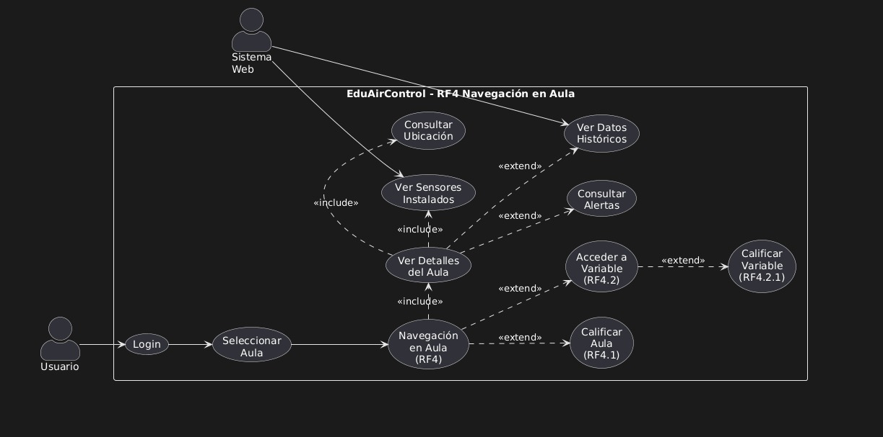
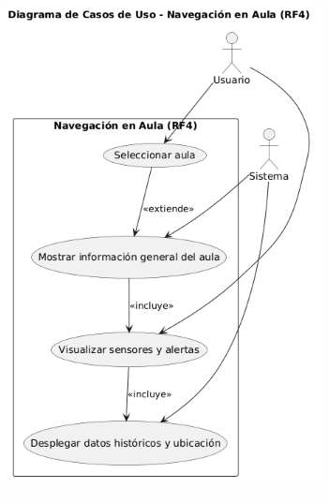

Navegación en aula (RF4) |  |  | El usuario selecciona un aula y el sistema muestra su información general, sensores y alertas, además de datos históricos y ubicación.
Paso | Actor | Descripción
1 | Usuario | El usuario selecciona un aula desde la lista disponible en el sistema.
2 | Sistema | El sistema muestra la información general del aula seleccionada.
3 | Usuario | El usuario puede visualizar los sensores instalados, su estado y las alertas asociadas.
4 | Sistema | El sistema despliega los datos históricos del aula y su ubicación.

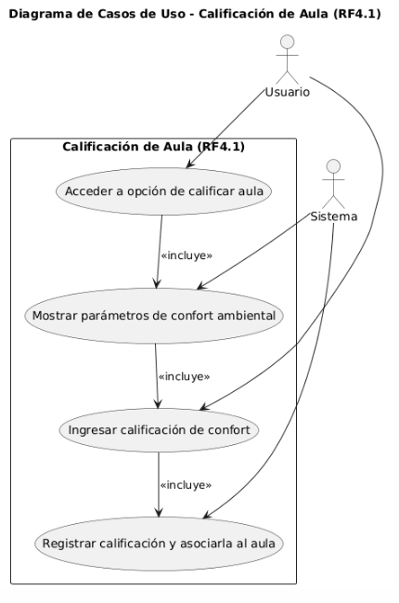

Calificación de aula (RF4.1)
Paso | Actor | Descripción
1 | Usuario | El usuario accede a la opción de calificar el aula seleccionada. | permite al usuario acceder a la opción de calificar un aula, visualizar los parámetros de confort ambiental, ingresar una calificación según su percepción y registrar dicha calificación asociándola al aula correspondiente. El sistema se encarga de mostrar los parámetros y guardar la información ingresada.
2 | Sistema | El sistema muestra los parámetros de confort ambiental del aula.
3 | Usuario | El usuario ingresa una calificación de confort según su percepción.
4 | Sistema | El sistema registra la calificación y la asocia al aula correspondiente.

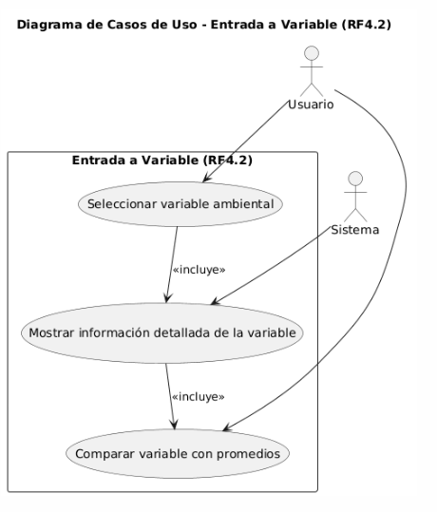

Entrada a variable (RF4.2)
Paso | Actor | Descripción
1 | Usuario | El usuario selecciona una variable ambiental desde el panel del aula. | permite al usuario seleccionar una variable ambiental, como temperatura o humedad. Al hacerlo, el sistema muestra información detallada sobre esa variable y la compara con promedios registrados, facilitando su análisis.
2 | Sistema | El sistema muestra la información detallada de la variable (nombre, unidad, valor actual, histórico).
3 | Usuario | El usuario puede comparar la variable con los valores promedio del aula o de otras aulas.

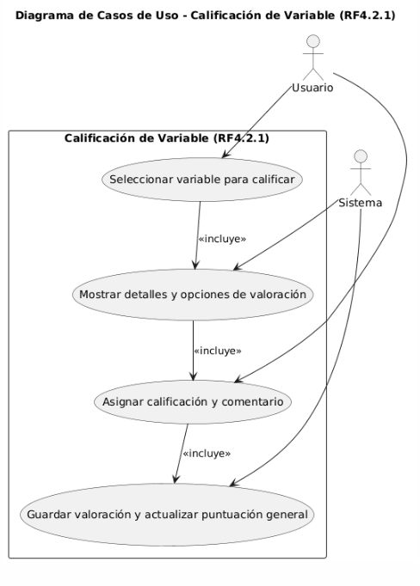

Calificación de variable (RF4.2.1)
Paso | Actor | Descripción
1 | Usuario | El usuario selecciona una variable ambiental para calificar su fiabilidad y utilidad. | permite al usuario seleccionar una variable ambiental para calificarla, visualizar sus detalles y opciones de valoración, asignar una calificación junto con un comentario, y finalmente guardar esa valoración, actualizando la puntuación general de la variable en el sistema.
2 | Sistema | El sistema muestra los detalles de la variable y las opciones de valoración.
3 | Usuario | El usuario asigna una calificación y, si desea, un comentario adicional.
4 | Sistema | El sistema guarda la valoración y actualiza la puntuación general de la variable.

RF5
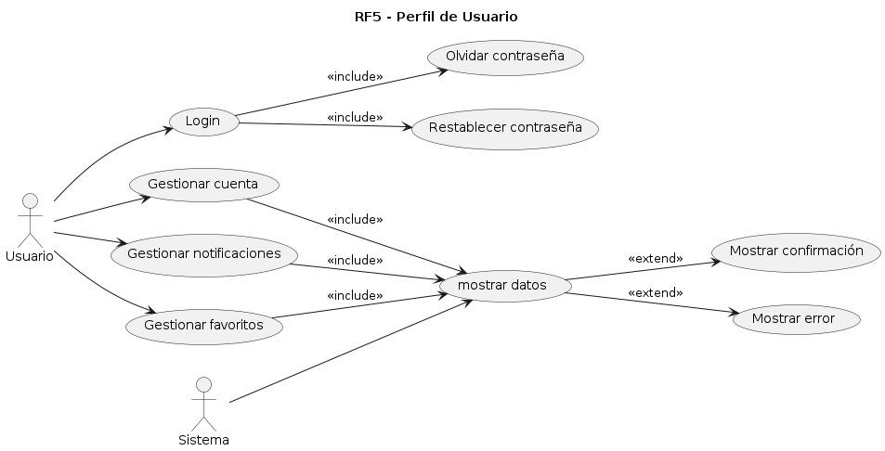
Perfil de usuario (RF5)
Paso | Actor | Descripción
1 | Usuario | Ingresa sus credenciales en la pantalla de Login. |  |  | RF5 – Perfil de Usuario
2 | Sistema | Valida usuario y contraseña; si son correctas habilita el acceso, si no muestra error.
3 | Usuario | Opcional: selecciona “Olvidar contraseña” si no recuerda la clave. |  |  | Descripción general:
4 | Sistema | Muestra opción de restablecer contraseña y envía instrucciones por correo. |  |  | El diagrama de casos de uso “Perfil de Usuario” representa las acciones que el usuario puede realizar para gestionar su información personal dentro del sistema EduAirControl. Este módulo permite al usuario acceder a su cuenta, modificar datos personales, administrar notificaciones y aulas favoritas, así como recuperar o restablecer su contraseña en caso necesario.
5 | Usuario | Restablece la contraseña siguiendo los pasos indicados.
6 | Sistema | Valida nueva contraseña y confirma que el cambio fue exitoso.


Gestión de cuenta (RF5.1)
Paso | Actor | Descripción
1 | Usuario | Ingresa sus credenciales en la pantalla de Login. |  | RF5.1 – Gestión de cuenta
2 | Sistema | Valida usuario y contraseña; si son correctas permite el acceso al perfil, si no muestra error.
3 | Usuario | Accede a la opción “Editar perfil”. |  | Descripción general:
4 | Sistema | Muestra los campos del perfil disponibles para modificar (nombre, correo, contraseña, etc.). |  | El diagrama de casos de uso “Gestión de cuenta” representa el proceso mediante el cual el usuario puede modificar la información de su perfil dentro del sistema EduAirControl. Este módulo asegura que los datos personales se mantengan actualizados y permite verificar que los cambios realizados sean validados correctamente por el sistema.
5 | Usuario | Realiza los cambios deseados en su perfil.
6 | Sistema | Valida los cambios y guarda la información actualizada.
7 | Sistema | Confirma al usuario que su perfil ha sido actualizado exitosamente.


Gestión de notificaciones (RF5.2)
Paso | Actor | Descripción
1 | Usuario | Ingresa al sistema con sus credenciales.
2 | Sistema | Valida el usuario y habilita el acceso al panel principal. |  | El diagrama de caso de uso “RF5.2 - Gestión de notificaciones” muestra cómo el usuario puede consultar notificaciones, incluyendo la visualización de alertas, recomendaciones y cambios en aulas. Luego, el sistema valida la acción realizada por el usuario y, según el resultado, puede mostrar una confirmación si todo es correcto o mostrar un error si ocurre algún problema.
3 | Usuario | Selecciona la opción “Notificaciones” o “Alertas”.
4 | Sistema | Muestra la lista de interacciones disponibles: alertas, recomendaciones y cambios recientes en las aulas monitoreadas.
5 | Usuario | Consulta las notificaciones y puede marcar como leídas o filtrar por tipo de interacción.
6 | Sistema | Actualiza el estado de las notificaciones según la acción del usuario (leída/no leída).
7 | Sistema | Mantiene un historial de notificaciones para seguimiento futuro.


Gestión de favoritos (RF5.3)
Paso | Actor | Descripción
1 | Usuario | Ingresa al sistema con sus credenciales.
2 | Sistema | Valida usuario y habilita el acceso al panel principal. |  |  |  | El diagrama de caso de uso “RF5.3 - Gestión de favoritos” muestra cómo el usuario puede acceder a favoritos para marcar un aula o variable como favorita, eliminar un favorito o consultar la lista de favoritos. Todas estas acciones incluyen un proceso de validación realizado por el sistema, que luego puede mostrar una confirmación si la acción es correcta o mostrar un error si ocurre algún problema.
3 | Usuario | Navega hasta la sección de aulas o variables disponibles.
4 | Usuario | Selecciona la opción “Agregar a favoritos” sobre el aula o variable deseada.
5 | Sistema | Guarda el aula o variable en la lista de favoritos del usuario.
6 | Usuario | Consulta su lista de favoritos desde el panel correspondiente.
7 | Sistema | Muestra la lista actualizada de favoritos y permite eliminar o modificar elementos según lo desee el usuario.


Gestión de aulas (RF5.4)
Paso | Actor | Descripción
1 | Administrador | Ingresa al sistema con sus credenciales. |  |  | El diagrama de caso de uso “RF5.4 - Gestión de aulas” muestra cómo el administrador puede visualizar aulas registradas, editar aulas o registrar una nueva aula, acciones que incluyen la actualización de información del aula y la gestión de variables. Todas las operaciones son validadas por el sistema, que posteriormente puede mostrar una confirmación si los cambios se realizan correctamente o mostrar un error si ocurre algún problema.
2 | Sistema | Valida usuario y habilita el acceso al panel de administración.
3 | Administrador | Selecciona la opción “Gestión de aulas” o “Administrar aulas”.
4 | Sistema | Muestra la lista de aulas registradas con sus datos actuales.
5 | Administrador | Selecciona un aula específica para visualizar o editar sus datos.
6 | Sistema | Despliega los campos editables (nombre, ubicación, capacidad, sensores asignados, etc.).
7 | Administrador | Modifica los datos deseados y guarda los cambios.
8 | Sistema | Valida y actualiza la información del aula en la base de datos.
9 | Sistema | Confirma al administrador que los cambios fueron realizados exitosamente.

Actualización de la información (RF5.4.1)
Paso | Actor | Descripción
1 | Administrador | Ingresa al sistema con sus credenciales. |  |  | El diagrama de caso de uso “RF5.4.1.1 - Gestión de variables” muestra cómo el administrador puede seleccionar una variable para realizar acciones como configurar sensores, modificar umbrales críticos y gestionar datos históricos. Todas estas operaciones incluyen la validación de cambios por parte del sistema, que luego puede mostrar una confirmación si los ajustes son correctos o mostrar un error si ocurre algún problema.
2 | Sistema | Valida usuario y habilita el acceso al panel de administración.
3 | Administrador | Selecciona la opción “Gestión de aulas” y el aula que desea actualizar.
4 | Sistema | Muestra los detalles del aula seleccionada (ubicación, sensores activos, horario de monitoreo, etc.).
5 | Administrador | Realiza los cambios necesarios en los datos del aula.
6 | Sistema | Valida la información ingresada y guarda los cambios en la base de datos.
7 | Sistema | Confirma al administrador que la actualización del aula fue realizada exitosamente.

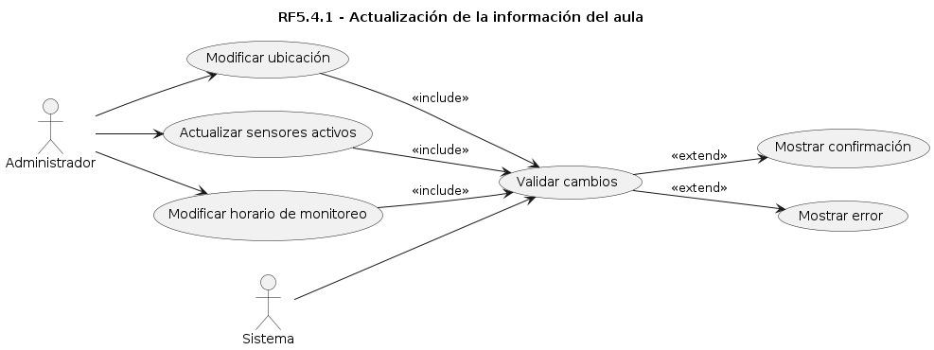
Gestión de variables (RF5.4.1.1)
Paso | Actor | Descripción
1 | Administrador | Ingresa al sistema con sus credenciales. | El diagrama de caso de uso “RF5.4.1 - Actualización de la información del aula” muestra cómo el administrador puede modificar la ubicación, actualizar los sensores activos y modificar el horario de monitoreo de un aula. Todas estas acciones incluyen la validación de cambios por parte del sistema, que luego puede mostrar una confirmación si las modificaciones son exitosas o mostrar un error si ocurre algún inconveniente.
2 | Sistema | Valida usuario y habilita el acceso al panel de administración.
3 | Administrador | Selecciona la opción “Gestión de variables” dentro del aula correspondiente.
4 | Sistema | Muestra la lista de variables disponibles con sus configuraciones actuales (sensores, umbrales, datos históricos).
5 | Administrador | Selecciona la variable que desea actualizar.
6 | Administrador | Modifica los parámetros deseados (umbrales críticos, sensores activos, registros históricos).
7 | Sistema | Valida los cambios y actualiza la información en la base de datos.
8 | Sistema | Confirma al administrador que la actualización de la variable fue realizada exitosamente.

Registro de aula (RF5.4.2)
Paso | Actor | Descripción
1 | Administrador | Ingresa al sistema con sus credenciales. |  |  |  |  | Este diagrama de flujo representa el proceso funcional para registrar un aula en un sistema, mostrando cómo interactúan los actores (usuarios o componentes del sistema) con los distintos pasos del proceso.
2 | Sistema | Valida usuario y habilita el acceso al panel de administración.
3 | Administrador | Selecciona la opción “Registrar nueva aula”.
4 | Sistema | Muestra los campos requeridos para el registro (nombre del aula, ubicación, capacidad, sensores disponibles, configuraciones básicas).
5 | Administrador | Completa los datos del aula y asigna los sensores y configuraciones iniciales.
6 | Sistema | Valida la información ingresada y registra la nueva aula en la base de datos.
7 | Sistema | Confirma al administrador que el aula fue registrada exitosamente y queda disponible en el sistema.

